Tabele zbiorcze
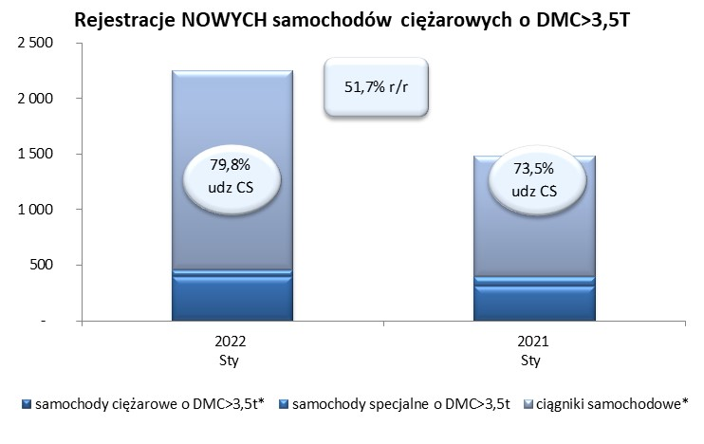
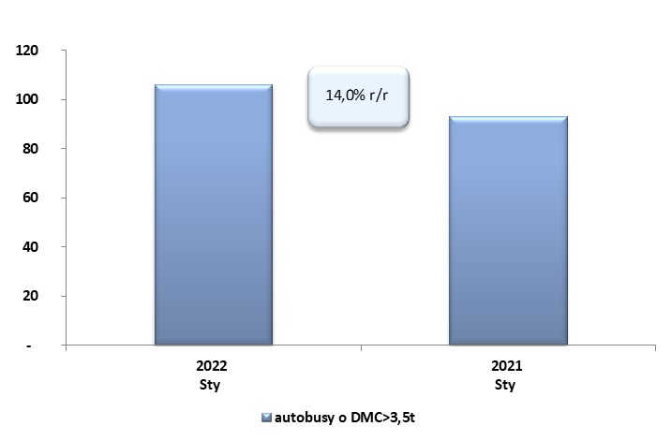
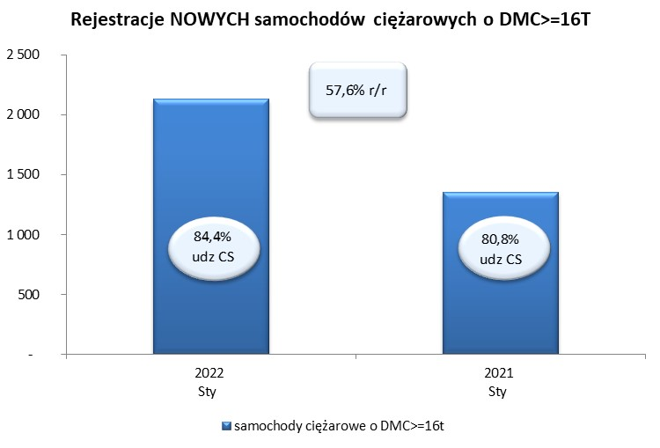
 |  |  |  |  |  | 04/02/2022
PZPM na podstawie danych CEP |  |  |  |  |  | sztuki
PIERWSZE REJESTRACJE NOWYCH POJAZDÓW UŻYTKOWYCH O DMC>3,5T
 | 2022 Sty | 2021 Sty | % zmiana r/r | 2022 Sty - Sty | 2021 Sty - Sty | % zmiana r/r
SAMOCHODY CIĘŻAROWE - RAZEM | 2,253 | 1,485 | 51.7% | 2,253 | 1,485 | 51.7%
samochody ciężarowe o DMC>3,5t* | 401 | 314 | 27.7% | 401 | 314 | 27.7%
samochody specjalne o DMC>3,5t | 55 | 80 | -31.3% | 55 | 80 | -31.3%
ciągniki samochodowe* | 1,797 | 1,091 | 64.7% | 1,797 | 1,091 | 64.7%
AUTOBUSY - RAZEM | 106 | 93 | 14.0% | 106 | 93 | 14.0%
RAZEM POJAZDY UŻYTKOWE | 2,359 | 1,578 | 49.5% | 2,359 | 1,578 | 49.5%
*/ Nie uwzgledniono rejestracji własnych marek krajowych producentów

